роб план з годинами


 |  |  |  |  |  |  |  |  |  |  |  |  |  |  |  |  |  |  |  |  |  |  |  |  |  |  |  |  |  |  |  |  |  |  |  |  |  |  |  |  |  |  |  | ЗАТВЕРДЖУЮ
 |  |  |  |  |  |  |  |  |  |  |  |  |  |  |  |  |  |  |  |  |  |  |  |  |  |  |  |  |  |  |  |  |  |  |  |  |  |  |  |  |  |  |  | Проректорка з навчальної та науково-педагогічної роботи

 |  |  |  |  |  |  |  |  |  |  |  |  |  |  |  |  |  |  |  |  |  |  |  |  |  |  |  |  |  |  |  |  |  |  |  |  |  |  |  |  |  |  |  | _______________Дар'я МАЛЬЧИКОВА
 |  |  |  |  |  |  |  |  |  |  |  |  |  |  |  |  |  |  |  |  |  |  |  |  |  |  |  |  |  |  |  |  |  |  |  |  |  |  |  |  |  |  |  | " 27 "червня 2025 р.
 |  |  |  |  |  |  |  |  |  |  |  |  |  |  |  |  |  |  |  |  |  |  |  |  |  |  |  |  |  |  |  |  |  |  |  |  |  |  |  |  |  |  |  | М.П.

 |  |  |  |  |  |  |  |  |  |  |  |  |  |  |  |  |  |  |  |  |  |  |  | ХЕРСОНСЬКИЙ ДЕРЖАВНИЙ УНІВЕРСИТЕТ
 |  |  |  |  |  |  |  |  |  |  |  |  |  |  |  |  |  |  |  |  |  |  |  | Факультет української й іноземної філології та журналістики
 |  |  |  |  |  |  |  |  |  |  |  |  |  |  |  |  |  |  |  |  |  |  |  |  |  |  | Робочий навчальний план
 |  |  |  |  |  |  |  |  |  |  |  |  |  |  |  |  |  | Освітня програма Філологія (українська мова та література)
 |  |  |  |  |  |  |  |  |  |  |  |  |  |  |  |  |  |  | Спеціальність В11 Філологія
 |  |  |  |  |  |  |  |  |  |  |  |  |  |  |  | Спеціалізація В11.01 українська мова та література
 |  |  |  |  |  |  |  |  |  |  |  |  |  |  |  |  |  |  | Курс 1М (денна форма навчання)

 |  |  |  |  |  |  |  | Курс | Вересень |  |  |  |  | Жовтень |  |  |  | Листопад |  |  |  | Грудень |  |  |  |  | Січень |  |  |  | Лютий |  |  |  | Березень |  |  |  |  | Квітень |  |  |  | Травень |  |  |  | Червень |  |  |  |  | Липень |  |  |  | Серпень
 |  |  |  |  |  |  |  |  | 1 | 2 | 3 | 4 | 5 | 6 | 7 | 8 | 9 | 10 | 11 | 12 | 13 | 14 | 15 | 16 | 17 | 18 | 19 | 20 | 21 | 22 | 23 | 24 | 25 | 26 | 27 | 28 | 29 | 30 | 31 | 32 | 33 | 34 | 35 | 36 | 37 | 38 | 39 | 40 | 41 | 42 | 43 | 44 | 45 | 46 | 47 | 48 | 49 | 50 | 51 | 52 | 53
 |  |  |  |  |  |  |  |  | 1 | 8 | 15 | 22 | 29 | 6 | 13 | 20 | 27 | 3 | 10 | 17 | 24 | 1 | 8 | 15 | 22 | 29 | 5 | 12 | 19 | 26 | 2 | 9 | 16 | 23 | 2 | 9 | 16 | 23 | 30 | 6 | 13 | 20 | 27 | 4 | 11 | 18 | 25 | 1 | 8 | 15 | 22 | 29 | 6 | 13 | 20 | 27 | 3 | 10 | 17 | 24 | 31
 |  |  |  |  |  |  |  |  | 5 | 12 | 19 | 26 | 3 | 10 | 17 | 24 | 31 | 7 | 14 | 21 | 28 | 5 | 12 | 19 | 26 | 2 | 9 | 16 | 23 | 30 | 6 | 13 | 20 | 27 | 6 | 13 | 20 | 27 | 3 | 10 | 17 | 24 | 1 | 8 | 15 | 22 | 29 | 5 | 12 | 19 | 26 | 3 | 10 | 17 | 24 | 31 | 7 | 14 | 21 | 28
 |  |  |  |  |  |  |  |  | А | Б | А | Б | А | Б | А | Б | А | Б | А | Б | А | Б | А | Б | А | Б | А | Б | А | Б | А | Б | А | Б | А | Б | А | Б | А | Б | А | Б | А | Б | А | Б | А | Б | А | Б | А | Б | А | Б | А | Б | А | Б | А | Б | А
 |  |  |  |  |  |  |  | Ім | Т | Т | Т | 14 | Т | Т | Т | Т | Т | Т | Т | Т | Т | Т | С | С | Ап | Ап | К | К | К | С | Пв | Пв | Пв | Пв | Пв | Пв | Пв | Пв | Т | Т | Т | 13 | Т | Т | Т | Т | Т | Т | Т | Т | Т | С | К | К | К | К | К | К | К | К | К
 |  |  |  |  |  |  |  |  |  |  |  |  |  |  |  |  |  |  |  |  |  |  |  |  |  |  |  |  |  | К |  |  |  |  |  |  |  |  |  |  |  |  |  |  |  |  |  |  |  |  |  | К
 |  |  |  |  |  |  |  | ПОЗНАЧЕННЯ: |  |  |  |  |  | Теоретичне навчання; |  |  |  |  |  |  | С | екзаменаційна сесія (у т.ч. ліквідація академічної заборгованості) |  |  |  |  |  |  |  |  |  |  |  |  |  |  |  |  |  |  | К | канікули;
 |  |  |  |  |  |  |  |  |  |  |  |  |  |  |  |  |  |  |  |  | П | практика: |  |  | Пв | виробнича практика, |  |  |  |  |  |  |  |  |  |  |  |  |  |  | Ап | переддипломна практика

№ з/п | Шифр за ОП | Назва компонентів |  |  |  |  |  |  |  | Кількість | кредитів ECTS | Кількість годин |  |  |  |  |  |  |  |  | I семестр 14 навчальних тижнів |  |  |  |  |  |  |  |  |  |  |  |  |  |  |  |  |  |  |  |  |  | ІІ семестр 13 навчальних тижнів
 |  |  |  |  |  |  |  |  |  |  |  | за навчальним планом |  | фактично виділено |  | прочитано в минулому році |  | на поточний навчальний рік |  | кредити 1 семестр | всього |  | з них аудиторних |  |  |  |  |  |  |  | самостійна робота |  |  | курсові роботи |  | розрахункові роботи |  | форми контролю |  |  |  | кредити 2 семестр | всього |  | з них аудиторних |  |  |  |  |  |  |  | самостійна робота |  |  | курсові роботи |  | розрахункові роботи |  | форми контролю
 |  |  |  |  |  |  |  |  |  |  |  |  |  |  |  |  |  |  |  |  |  |  | всього |  | у тому числі |  |  |  |  |  |  |  |  |  |  |  |  |  |  |  |  |  |  |  | всього |  | в тому числі
 |  |  |  |  |  |  |  |  |  |  |  |  |  |  |  |  |  |  |  |  |  |  |  |  | лекції |  | лабораторні |  | практичні /семінарські |  |  |  |  |  |  |  |  | екзамен |  | залік |  |  |  |  |  |  | лекції |  | лабораторні |  | практичні /семінарські |  |  |  |  |  |  |  |  | екзамен |  | залік | Кафедра

1. ОБОВ'ЯЗКОВІ КОМПОНЕНТИ ОСВІТНЬОЇ ПРОГРАМИ
1 | ОК 1. | Філософія та методологія науки |  |  |  |  |  |  |  | 3 |  | 90 |  | 90 |  |  |  | 90 |  | 3.0 | 90 |  | 30 |  | 16 |  |  |  | 14 |  | 60 |  | 66.66666667 |  |  |  |  |  |  | 1 |  |  | 0 |  | 0 |  |  |  |  |  |  |  | 0 |  | #DIV/0! |  |  |  |  |  |  |  | філософії, соціології та соціальної роботи
2 | ОК 2 | Основи наукової комунікації іноземними мовами |  |  |  |  |  |  |  | 3 |  | 90 |  | 90 |  |  |  | 90 |  | 3.0 | 90 |  | 30 |  |  |  |  |  | 30 |  | 60 |  | 66.66666667 |  |  |  |  |  |  | 1 |  |  | 0 |  | 0 |  |  |  |  |  |  |  | 0 |  | #DIV/0! |  |  |  |  |  |  |  | англійської філології та світової літератури імені проф. О. Мішукова
3 | ОК 3. | Педагогіка і психологія вищої школи |  |  |  |  |  |  |  | 3 |  | 90 |  | 90 |  |  |  | 90 |  | 3.0 | 90 |  | 30 |  | 16 |  |  |  | 14 |  | 60 |  | 66.66666667 |  |  |  |  |  |  | 1 |  |  | 0 |  | 0 |  |  |  |  |  |  |  | 0 |  | #DIV/0! |  |  |  |  |  |  |  | педагогіки, психології й освітнього менеджменту імені професора Євгена Пєтухова
4 | ОК 4. | Методика викладання фахових дисциплін у закладах вищої освіти |  |  |  |  |  |  |  | 4 |  | 120 |  | 120 |  |  |  | 120 |  | 4.0 | 120 |  | 40 |  | 20 |  |  |  | 20 |  | 80 |  | 66.66666667 |  |  |  |  |  |  | 1 |  |  | 0 |  | 0 |  |  |  |  |  |  |  | 0 |  | #DIV/0! |  |  |  |  |  |  |  | української і слов'янської філології та журналістики
5 | ОК 5. | Лінгвістичний аналіз тексту |  |  |  |  |  |  |  | 3 |  | 90 |  | 90 |  |  |  | 90 |  | 3.0 | 90 |  | 30 |  | 16 |  |  |  | 14 |  | 60 |  | 66.66666667 |  |  |  |  |  |  | 1 |  |  | 0 |  | 0 |  |  |  |  |  |  |  | 0 |  | #DIV/0! |  |  |  |  |  |  |  | української і слов'янської філології та журналістики
6 | ОК 6. | Напрями сучасного літературознавства |  |  |  |  |  |  |  | 3 |  | 90 |  | 90 |  |  |  | 90 |  | 3.0 | 90 |  | 30 |  | 16 |  |  |  | 14 |  | 60 |  | 66.66666667 |  |  |  |  | 1 |  |  |  |  | 0 |  | 0 |  |  |  |  |  |  |  | 0 |  | #DIV/0! |  |  |  |  |  |  |  | української і слов'янської філології та журналістики
7 | ОК 7. | Сучасна українська література |  |  |  |  |  |  |  | 3 |  | 90 |  | 90 |  |  |  | 90 |  | 3.0 | 90 |  | 30 |  | 16 |  |  |  | 14 |  | 60 |  | 66.66666667 |  |  |  |  | 1 |  |  |  |  | 0 |  | 0 |  |  |  |  |  |  |  | 0 |  | #DIV/0! |  |  |  |  |  |  |  | української і слов'янської філології та журналістики
8 | ОК 8. | Новітні напрями сучасної лінгвістики |  |  |  |  |  |  |  | 3 |  | 90 |  | 90 |  |  |  | 90 |  | 3.0 | 90 |  | 30 |  | 16 |  |  |  | 14 |  | 60 |  | 66.66666667 |  |  |  |  | 1 |  |  |  |  | 0 |  | 0 |  |  |  |  |  |  |  | 0 |  | #DIV/0! |  |  |  |  |  |  |  | української і слов'янської філології та журналістики
9 | ОК 10. | Виробнича практика |  |  |  |  |  |  |  | 18 |  | 540 |  | 360 |  |  |  | 360 |  |  | 0 |  | 0 |  |  |  |  |  |  |  | 0 |  | #DIV/0! |  |  |  |  |  |  |  |  | 12.0 | 360 |  | 0 |  |  |  |  |  |  |  | 360 |  | 100 |  |  |  |  |  |  | 2 | української і слов'янської філології та журналістики
10 | ОК 11. | Переддипломна практика |  |  |  |  |  |  |  | 6 |  | 180 |  | 90 |  |  |  | 90 |  | 3.0 | 90 |  | 0 |  |  |  |  |  |  |  | 90 |  | 100 |  |  |  |  |  |  | 1 |  |  | 0 |  | 0 |  |  |  |  |  |  |  | 0 |  | #DIV/0! |  |  |  |  |  |  |  | української і слов'янської філології та журналістики
 |  | Разом |  |  |  |  |  |  |  | 49 |  | 1470 |  | 1200 |  | 0 |  | 1200 |  | 28.0 | 840 |  | 250 |  | 116 |  | 0 |  | 134 |  | 590 |  | 70.23809524 |  |  |  |  |  |  |  |  | 12.0 | 360 |  | 0 |  | 0 |  | 0 |  | 0 |  | 360
2. ВИБІРКОВІ КОМПОНЕНТИ ОСВІТНЬОЇ ПРОГРАМИ
11 | ВК 1. | Вибіркова освітня компонента 1 |  |  |  |  |  |  |  | 4 |  | 120 |  | 120 |  |  |  | 120 |  |  | 0 |  | 0 |  |  |  |  |  |  |  | 0 |  | #DIV/0! |  |  |  |  |  |  |  |  | 4.0 | 120 |  | 40 |  | 20 |  |  |  | 20 |  | 80 |  | 66.66666667 |  |  |  |  |  |  | 2 | Кафедри ХДУ
12 | ВК 2. | Вибіркова освітня компонента 2 |  |  |  |  |  |  |  | 4 |  | 120 |  | 120 |  |  |  | 120 |  |  | 0 |  | 0 |  |  |  |  |  |  |  | 0 |  | #DIV/0! |  |  |  |  |  |  |  |  | 4.0 | 120 |  | 40 |  | 20 |  |  |  | 20 |  | 80 |  | 66.66666667 |  |  |  |  |  |  | 2 | Кафедри ХДУ
13 | ВК 3. | Вибіркова освітня компонента 3 |  |  |  |  |  |  |  | 4 |  | 120 |  | 120 |  |  |  | 120 |  |  | 0 |  | 0 |  |  |  |  |  |  |  | 0 |  | #DIV/0! |  |  |  |  |  |  |  |  | 4.0 | 120 |  | 40 |  | 20 |  |  |  | 20 |  | 80 |  | 66.66666667 |  |  |  |  |  |  | 2 | Кафедри ХДУ
14 | ВК 4. | Вибіркова освітня компонента 4 |  |  |  |  |  |  |  | 4 |  | 120 |  | 120 |  |  |  | 120 |  |  | 0 |  | 0 |  |  |  |  |  |  |  | 0 |  | #DIV/0! |  |  |  |  |  |  |  |  | 4.0 | 120 |  | 40 |  | 20 |  |  |  | 20 |  | 80 |  | 66.66666667 |  |  |  |  |  |  | 2 | Кафедри ХДУ
15 | ВК 5. | Вибіркова освітня компонента 5 |  |  |  |  |  |  |  | 4 |  | 120 |  | 120 |  |  |  | 120 |  |  | 0 |  | 0 |  |  |  |  |  |  |  | 0 |  | #DIV/0! |  |  |  |  |  |  |  |  | 4.0 | 120 |  | 40 |  | 20 |  |  |  | 20 |  | 80 |  | 66.66666667 |  |  |  |  |  |  | 2 | Кафедри ХДУ
 |  | Разом |  |  |  |  |  |  |  | 20 |  | 600 |  | 600 |  | 0 |  | 600 |  | 0.0 | 0 |  | 0 |  | 0 |  | 0 |  | 0 |  | 0 |  | #DIV/0! |  |  |  |  |  |  |  |  | 20.0 | 600 |  | 200 |  | 100 |  | 0 |  | 100 |  | 400 |  | 66.66666667
 |  | ВСЬОГО |  |  |  |  |  |  |  | 69 |  | 2070 |  | 1800 |  | 0 |  | 1800 |  | 28.0 | 840 |  | 250 |  | 116 |  | 0 |  | 134 |  | 590 |  |  |  |  |  |  | 3 |  | 6 |  | 32.0 | 960 |  | 200 |  | 100 |  | 0 |  | 100 |  | 760 |  |  |  |  |  |  |  |  | 6
 |  |  |  |  |  |  |  |  |  |  |  |  |  |  |  |  |  | Практика
 |  |  |  |  | № з/п | Назва практики |  |  |  |  |  |  |  |  |  |  |  |  |  |  |  |  |  |  |  |  |  |  | Кількість тижнів |  |  |  | Кількість годин |  |  |  |  | Форма контролю
 |  |  |  |  | 1 | Виробнича |  |  |  |  |  |  |  |  |  |  |  |  |  |  |  |  |  |  |  |  |  |  | 8 |  |  |  | 360 |  |  |  |  | залік
 |  |  |  |  | 2 | Переддипломна |  |  |  |  |  |  |  |  |  |  |  |  |  |  |  |  |  |  |  |  |  |  | 2 |  |  |  | 90 |  |  |  |  | залік

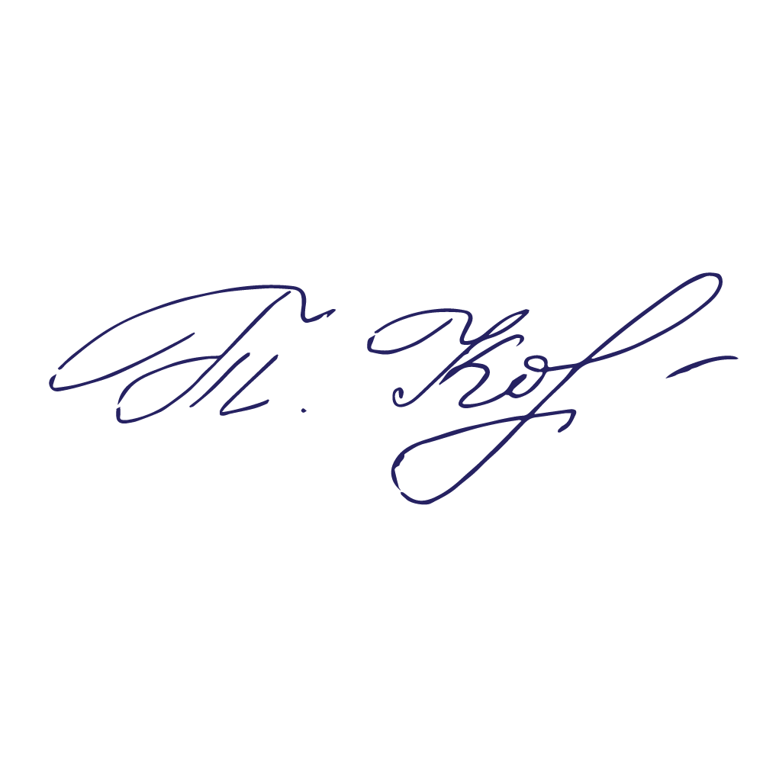
 |  |  |  | 1 семестр |  |  |  |  |  |  | 2 семестр
 |  |  |  |  |  |  | Вибіркова компонента циклу загальної підготовки 1, 2, 3, 4, 5 |  |  |  |  |  |  |  |  |  |  |  |  |  |  |  |  |  |  |  | Деканеса факультету української й іноземної філології та журналістики ______________________Ірина ГОШТАНАР
 |  |  |  |  |  |  | за електронним каталогом ХДУ |  |  |  |  |  |  |  |  |  |  |  |  |  |  |  |  |  |  |  | Завідувачка кафедри української і слов'янської філології та журналістики ___________________Світлана КЛИМОВИЧ
 |  |  |  |  |  |  |  |  |  |  |  |  |  |  |  |  |  |  |  |  |  |  |  |  |  |  | Гарант освітньої програми ___________________________________________Світлана МАРТОС
 |  |  | " " 2025 року |  |  |  |  |  |  |  |  |  |  |  |  |  |  |  |  |  |  |  |  |  |  |  | Керівниця навчально-методичного відділу ______________________________ Тетяна КОРНІШЕВА

